エビデンス
試験エビデンス |  |  |  |  |  | システム名 |  |  |  | 在庫管理システム |  |  |  | 作成者 | 上野 | 作成日 | 2025-02-25
 |  |  |  |  |  | 業務分類 |  |  |  | Admin
 |  |  |  |  |  | 機能 |  |  |  | 在庫一覧 |  |  |  | 更新者 |  | 更新日
 |  |  |  |  |  | 機能ID |  |  |  | IA01
項番 |  |  | 1 | ログイン後の画面遷移
 | 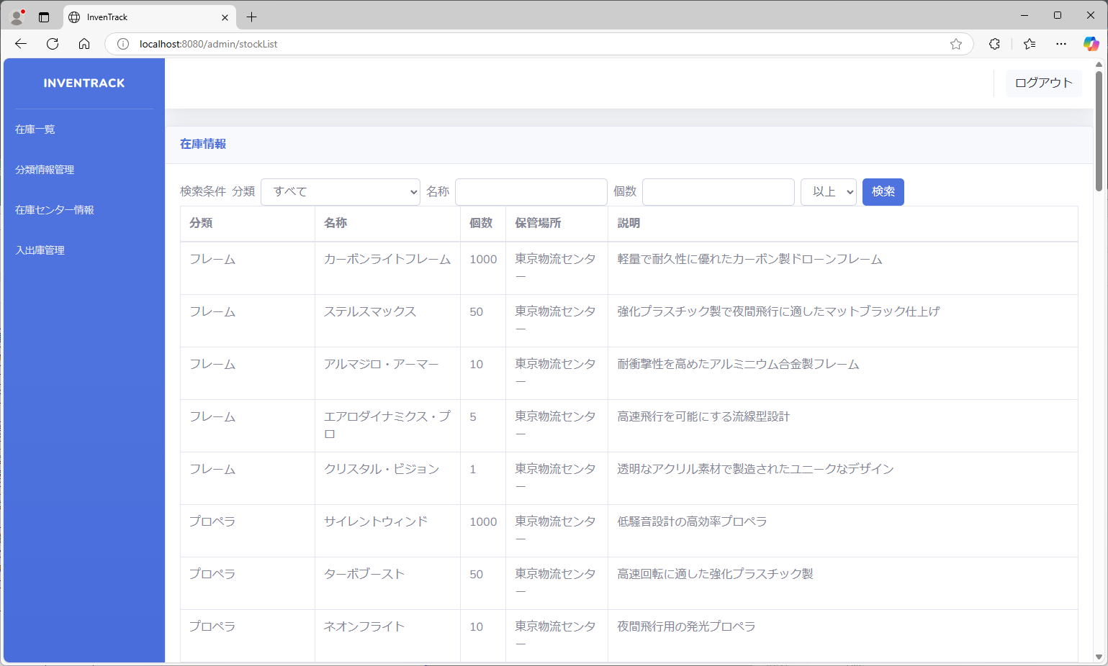
項番 |  |  | 2 | 画面の表示

上記StockInfoテーブル
stock_id昇順でリスト全取得した結果
項番 |  |  | 3 | 在庫一覧のリストの初期表示
 |  |  |  |  |  |  |  |  |  |  |  | 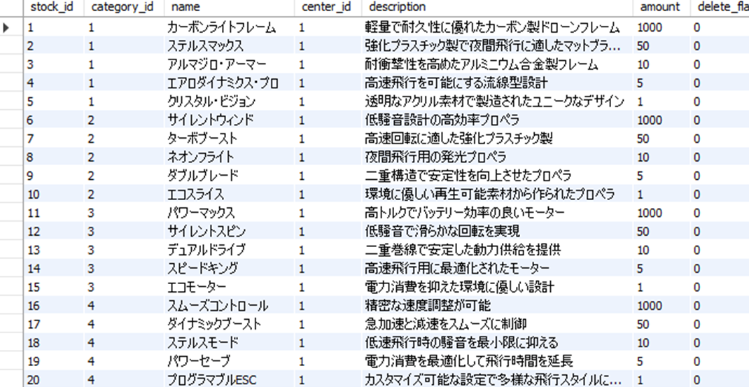
項番 |  |  | 4 | 在庫一覧情報項目表示
 |  |  |  |  |  |  |  |  |  |  |  |  | 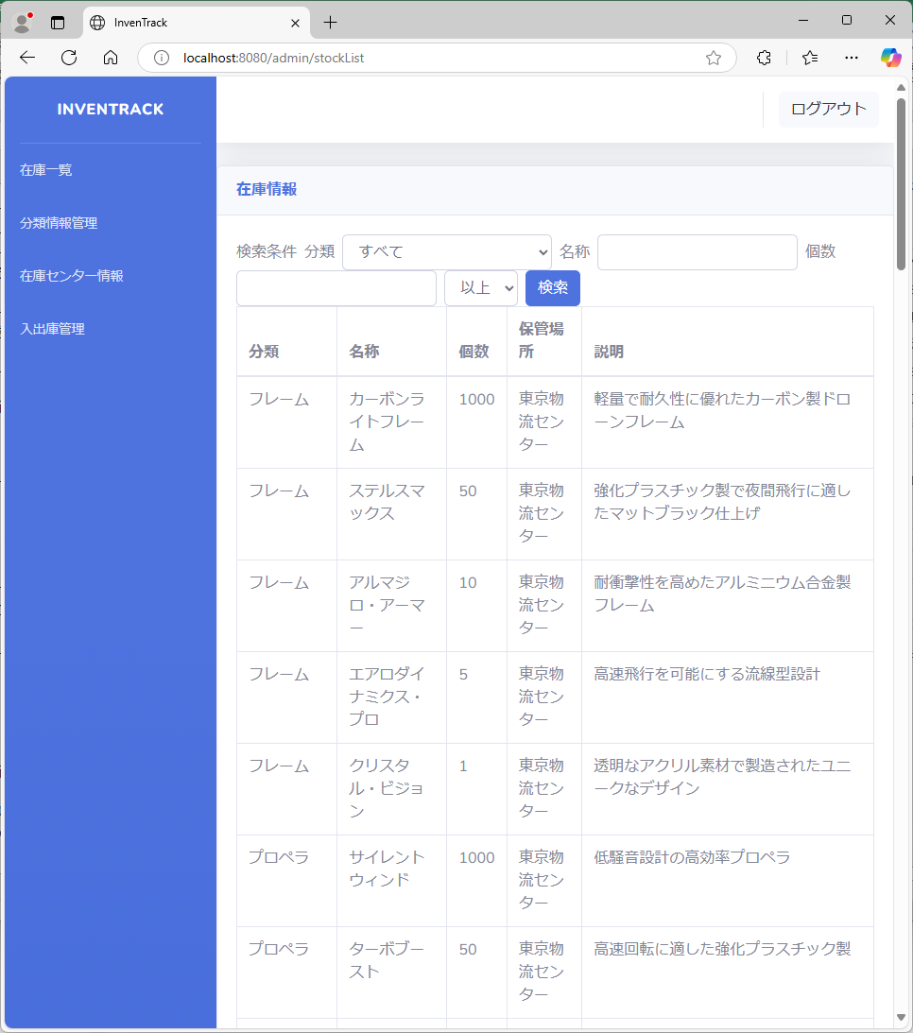
項番 |  |  | 5 | 在庫一覧情報がリスト内に収まっているか確認

上記CategoryInfoテーブル
category_id昇順でリスト全取得した結果
項番 |  |  | 6 | 分類情報プルダウンリストの表示
 |  | 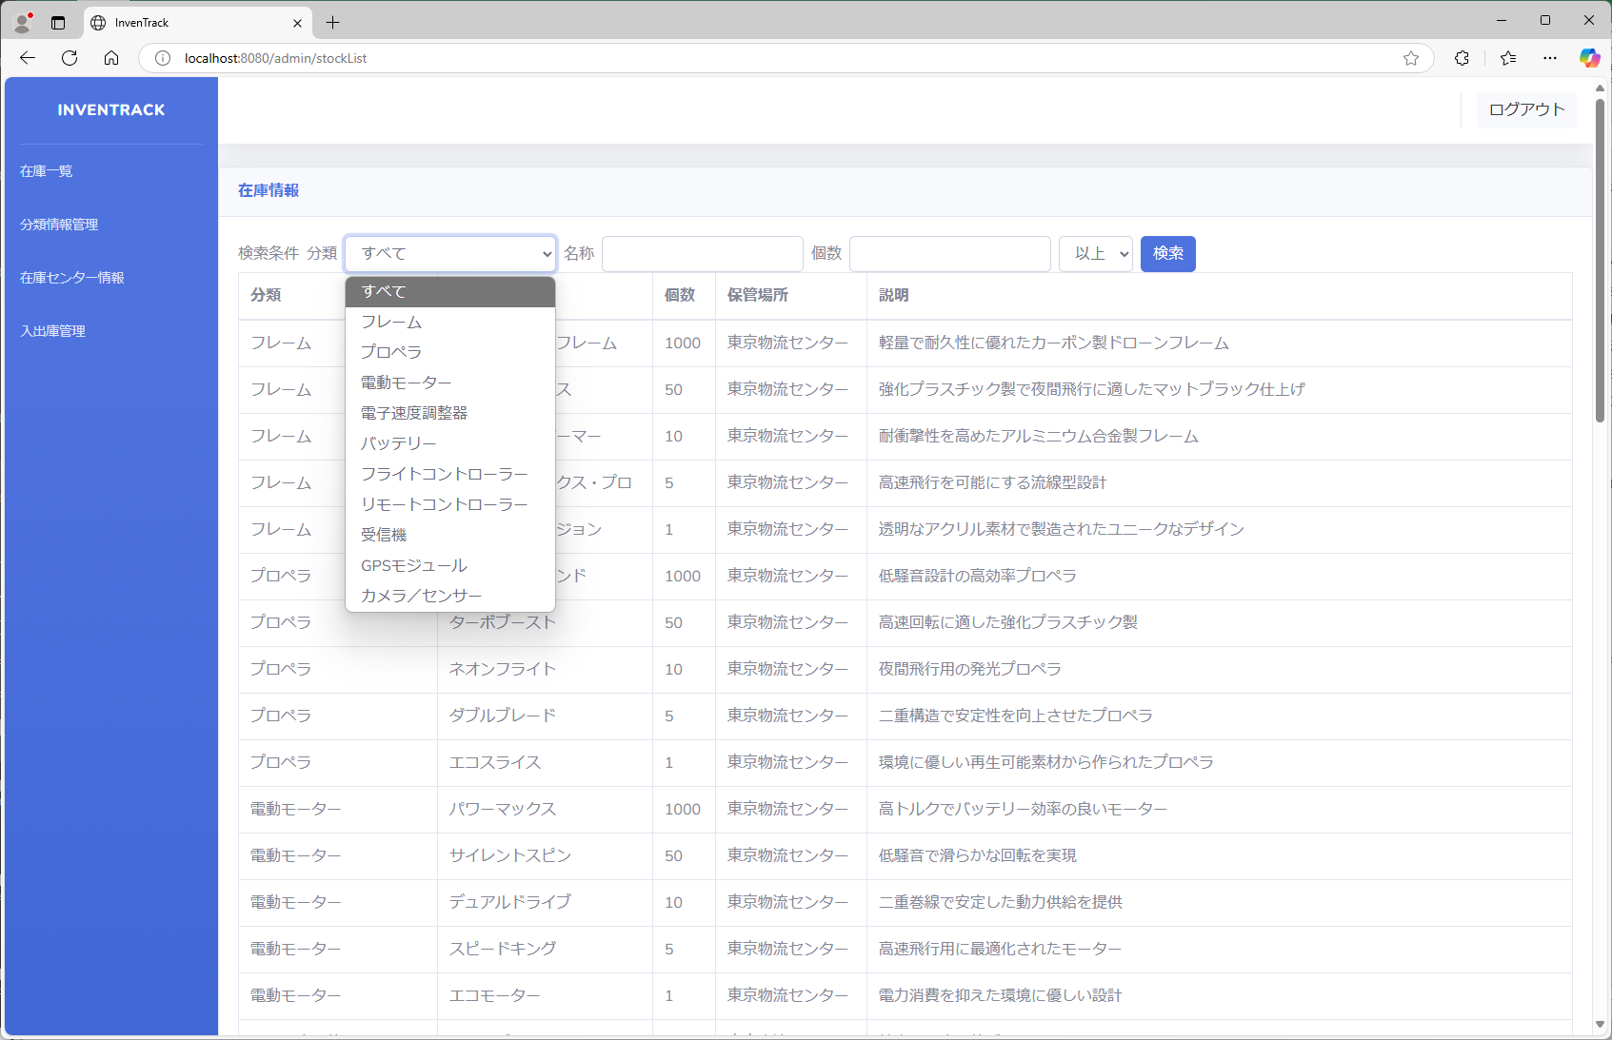
項番 |  |  | 7 | 分類情報プルダウンリストの初期表示

項番 |  |  | 8 | 分類情報がプルダウンリスト内に収まっているか確認

項番 |  |  | 9 | 名称テキストボックスの表示

項番 |  |  | 10 | 個数テキストボックスの表示

項番 |  |  | 11 | 上限下限プルダウンリストの表示
 |  | 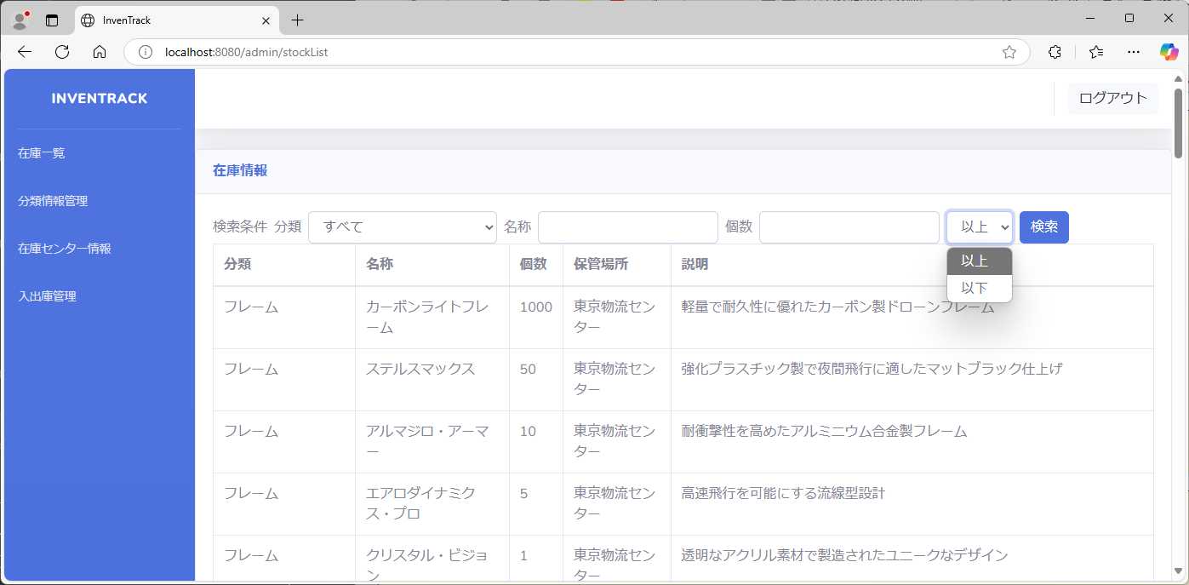
項番 |  |  | 12 | 上限下限プルダウンリストの初期表示

項番 |  |  | 13 | 上限下限の表示がプルダウンリスト内に収まっているか確認

ナビバーの「分類情報管理」を押下し、分類情報画面が表示される
ナビバーの「在庫一覧」を押下し、在庫一覧画面が表示される
項番 |  |  | 14 | 分類情報画面から在庫一覧画面
 |  |  | 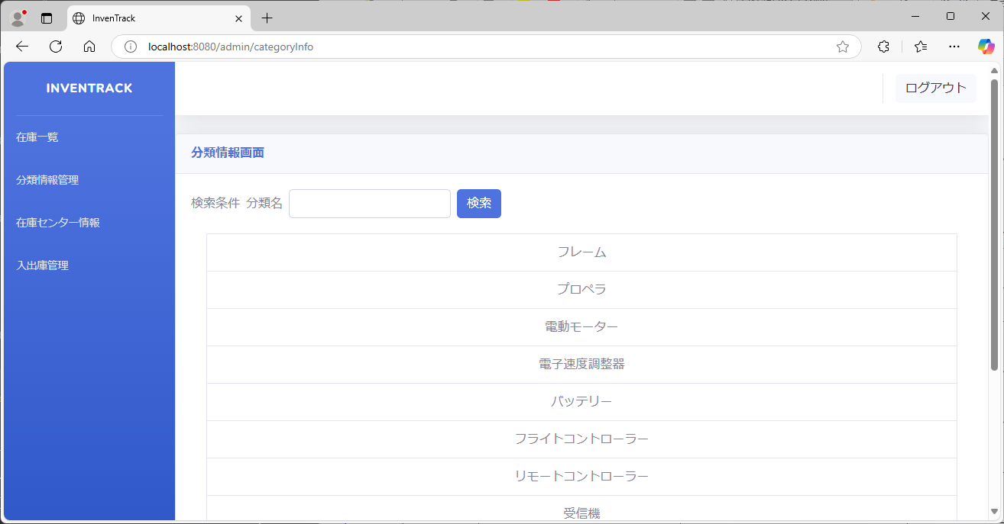
 |  |  | 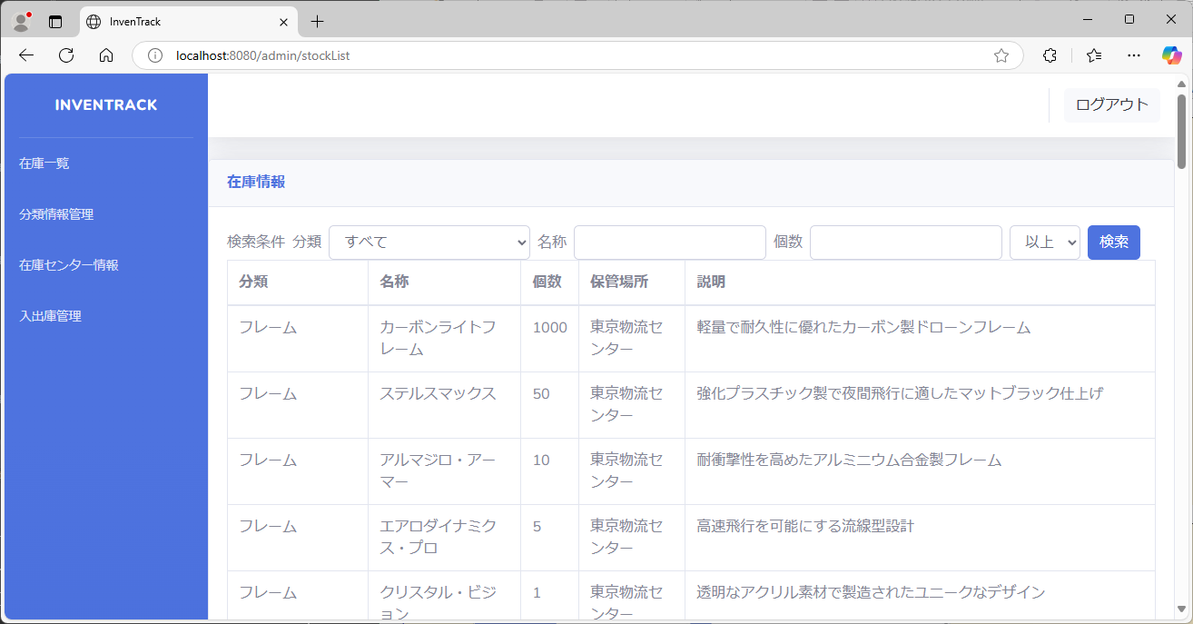
項番 |  |  | 15 | 在庫一覧画面から在庫一覧画面
ナビバーの「在庫一覧」を押下し、在庫一覧画面が表示される
ナビバーの「在庫一覧」を押下し、在庫一覧画面が表示される
分類「フレーム」を選択した状態で検索を押下し、在庫一覧検索画面が表示される
項番 |  |  | 16 | 在庫一覧検索画面から在庫一覧画面
 |  |  | 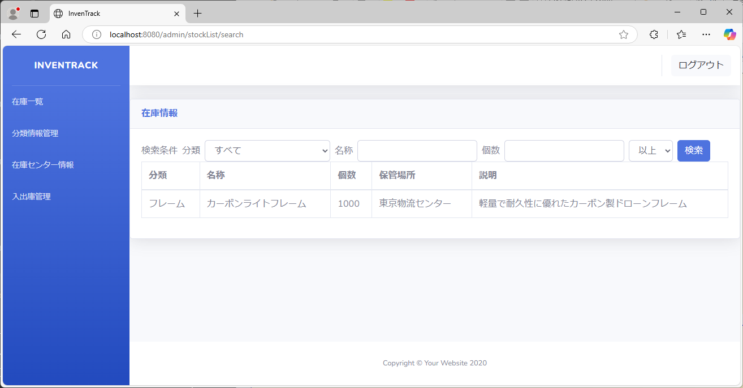
ナビバーの「在庫一覧」を押下し、在庫一覧画面が表示される
ナビバーの「在庫センター情報」を押下し、在庫センター情報画面が表示される
項番 |  |  | 17 | 在庫センター情報から在庫一覧画面
 |  |  | 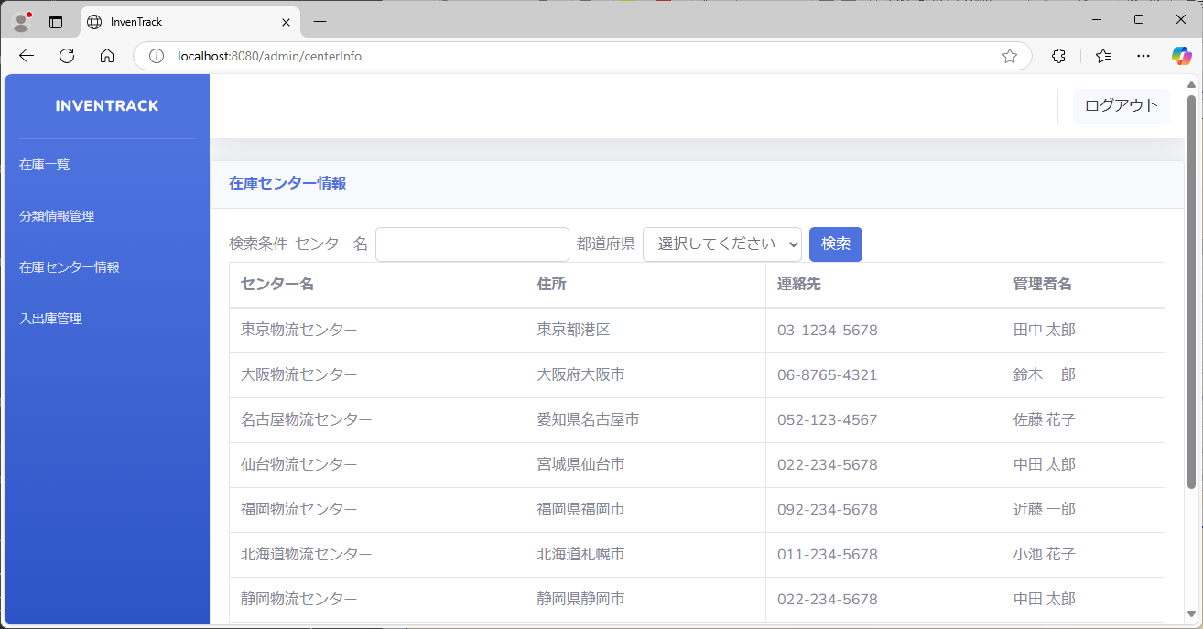
ナビバーの「在庫一覧」を押下し、在庫一覧画面が表示される
ナビバーの「入出庫管理」を押下し、在庫一覧画面が表示される
※入出庫管理画面は未実装のため、在庫一覧画面が表示されるようになっている
項番 |  |  | 18 | 入出庫管理から在庫一覧画面
 |  |  | 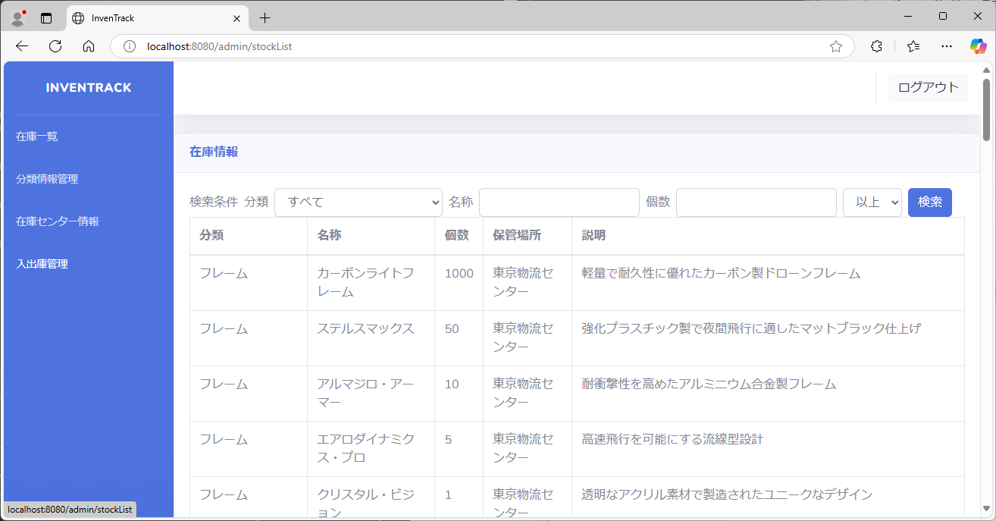
ナビバーの「在庫一覧」を押下し、在庫一覧画面が表示される
項番 |  |  | 19 | 検索ボタンをクリックした際の動作
 |  |  |  |  |  |  |  |  |  | 
項番 |  |  | 20 | 分類が一致する在庫のリスト検索
 |  |  |  |  |  |  | 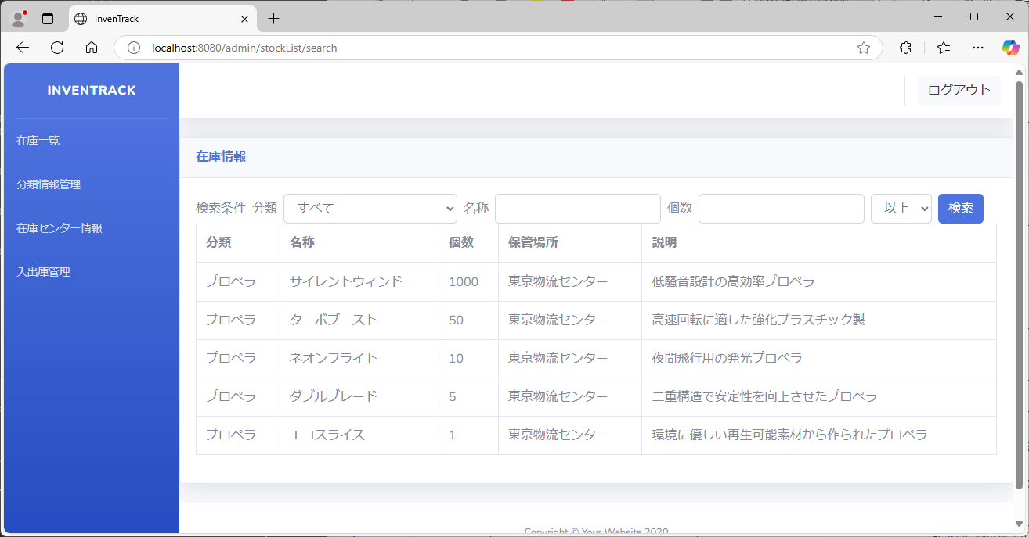
項番 |  |  | 21 | 名称に含む在庫のリスト検索
 |  |  | 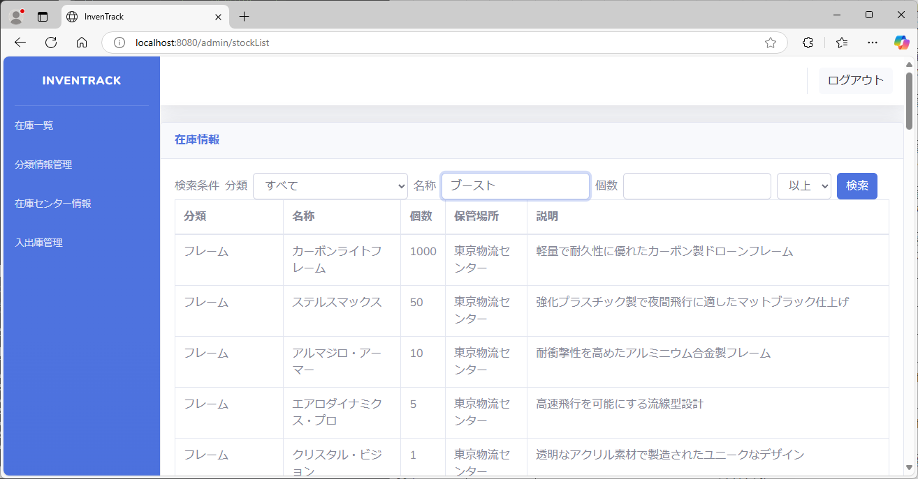 |  |  |  |  |  | 
項番 |  |  | 22 | 記入値以上の在庫数のリスト検索
 |  | 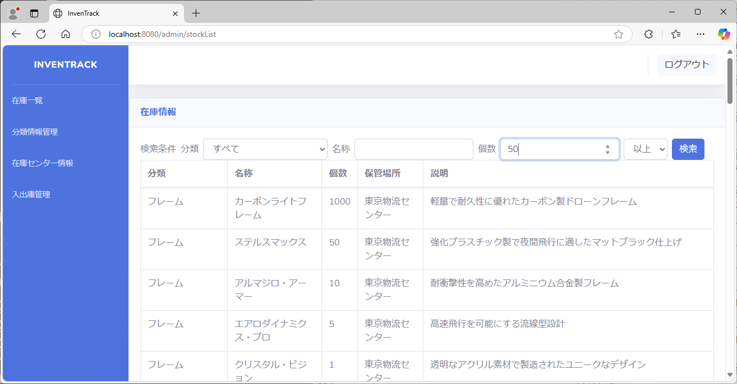 |  |  |  |  |  |  |  | 
項番 |  |  | 23 | 記入値以下の在庫数のリスト検索
 |  |  |  |  | 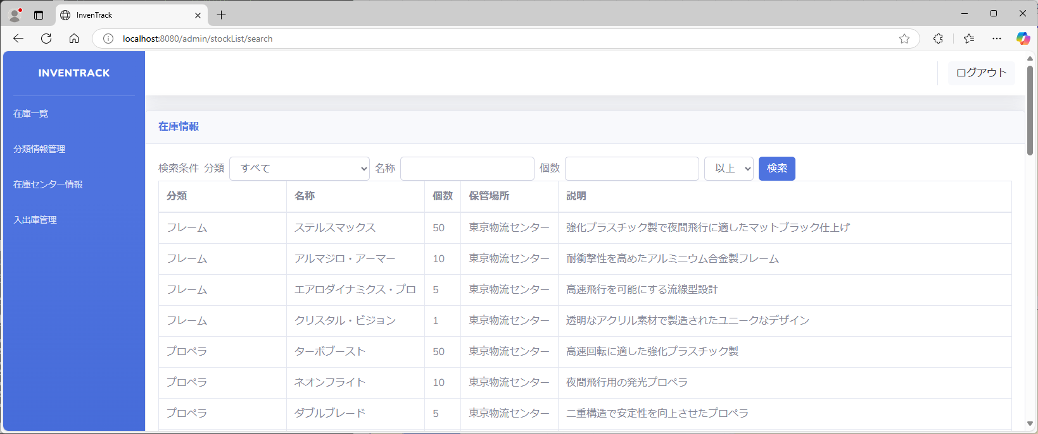
項番 |  |  | 24 | 全ての検索条件を選択
 |  | 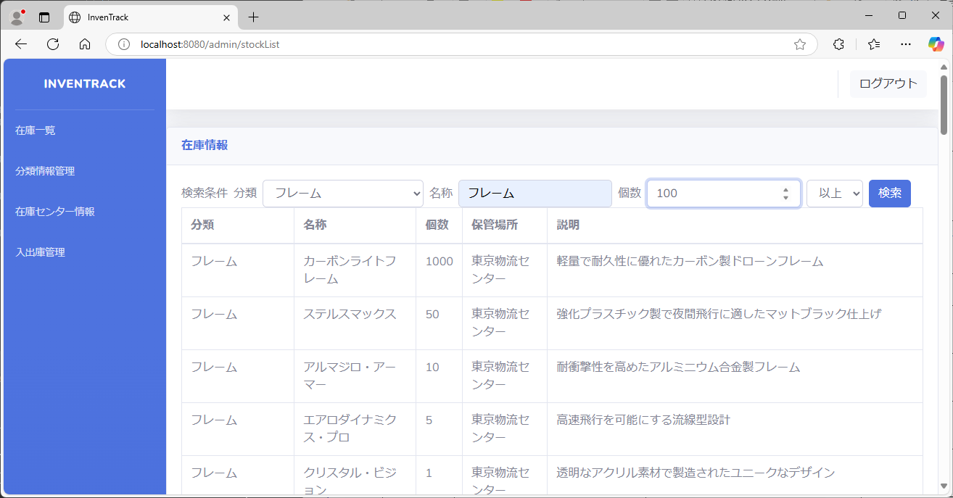 |  |  |  |  |  |  |  | 
項番 |  |  | 25 | 分類・個数に正常値、名称に異常値(不正な文字)を入力する
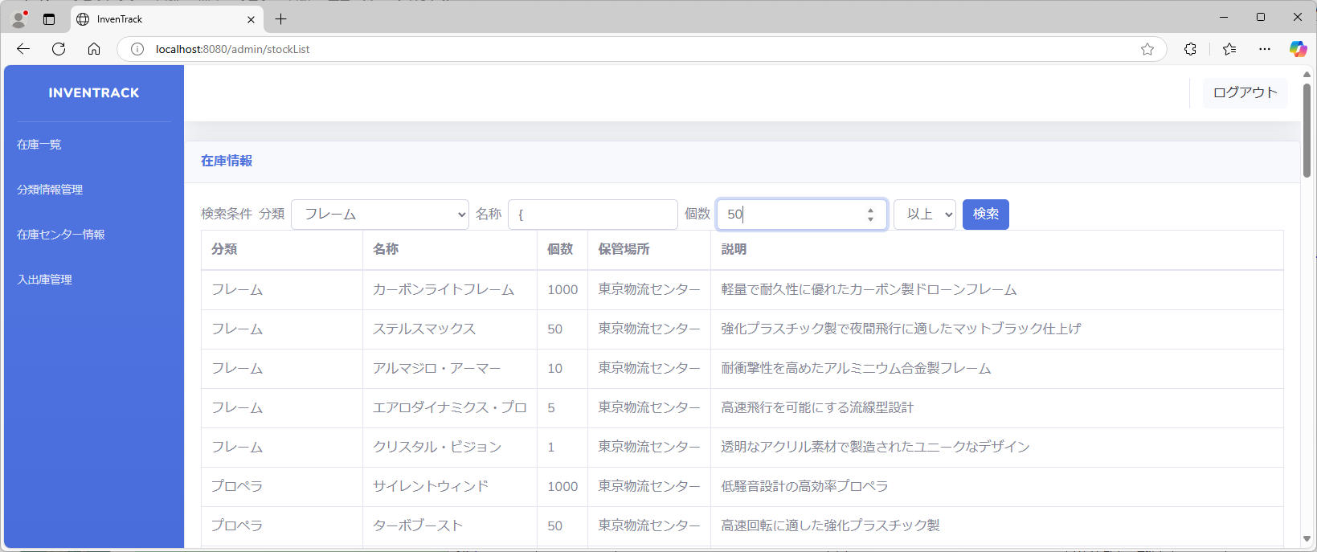 |  |  |  |  | 
項番 |  |  | 26 | 分類・名称に正常値、個数に異常値(1～10000以外の値)を入力する
 | 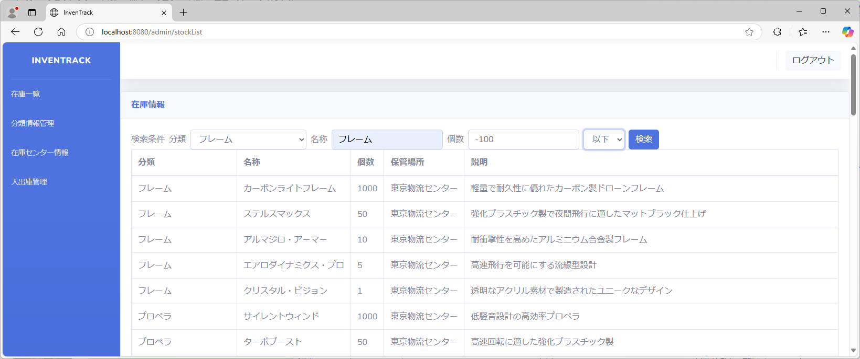 |  |  |  | 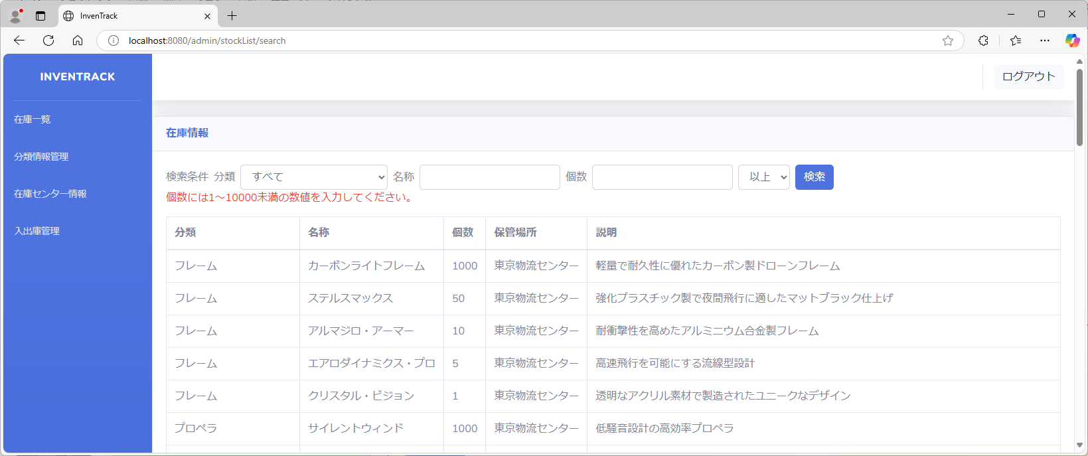
項番 |  |  | 27 | 分類に正常値、名称に異常値(不正な文字)、個数に異常値(1～10000以外の値)を入力する
 |  |  |  |  | 
項番 |  |  | 28 | 分類・名称を選択
 | 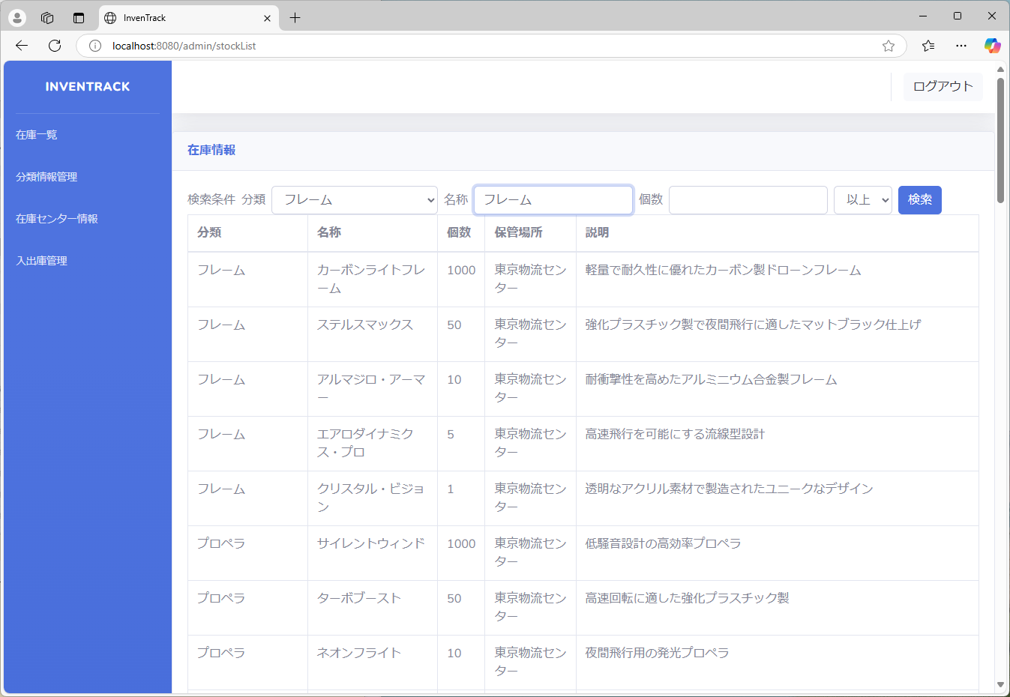 |  |  |  |  |  |  |  |  |  | 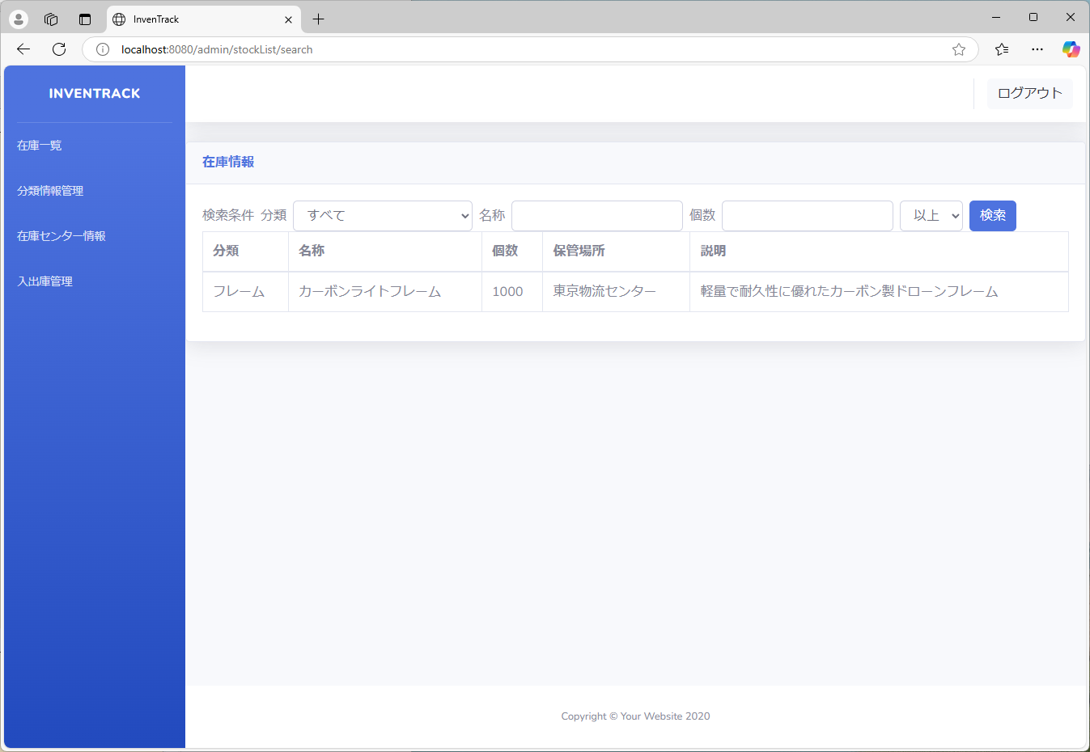
項番 |  |  | 29 | 分類・個数を選択
 |  |  |  |  |  |  |  |  |  |  |  | 
項番 |  |  | 30 | 名称・個数を選択
 |  |  |  |  |  |  |  |  |  |  |  | 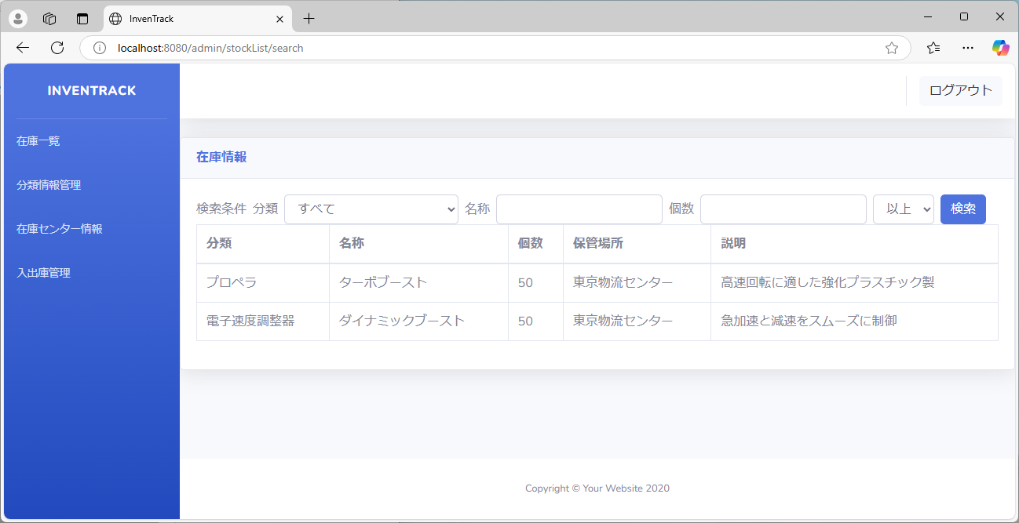
項番 |  |  | 31 | 分類に正常値、名称に異常値(不正な文字)を入力する
 |  |  |  |  |  |  |  |  |  |  |  | 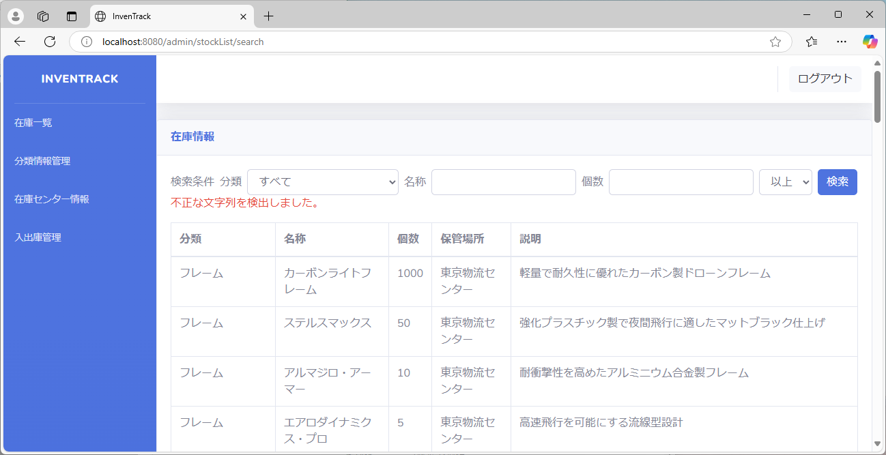
項番 |  |  | 32 | 分類に正常値、個数に異常値(1～10000以外の値)を入力する
 |  |  |  |  |  |  |  |  |  |  |  | 
項番 |  |  | 33 | 名称に異常値(不正な文字)、個数に異常値(1～10000以外の値)を入力する
 | 
項番 |  |  | 34 | 完全一致
 |  |  |  |  |  |  |  |  |  |  |  | 
項番 |  |  | 35 | 部分一致
 |  |  |  |  |  |  |  |  |  |  |  | 
項番 |  |  | 36 | 不一致
 |  |  |  |  |  |  |  |  |  |  |  | 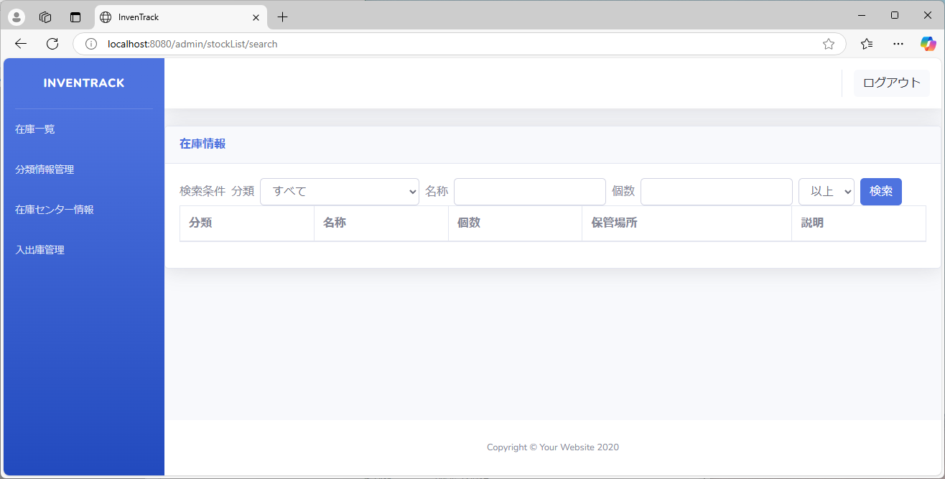
項番 |  |  | 37 | 空欄のセルの表示
検索不一致
「コンロトール」一致時
検索時に空欄のセルが表示されないことを確認する
項番 |  |  | 38 | 環境依存文字
 |  |  |  |  |  |  |  |  |  | 
項番 |  |  | 39 | NULL
stockListにnullを代入する
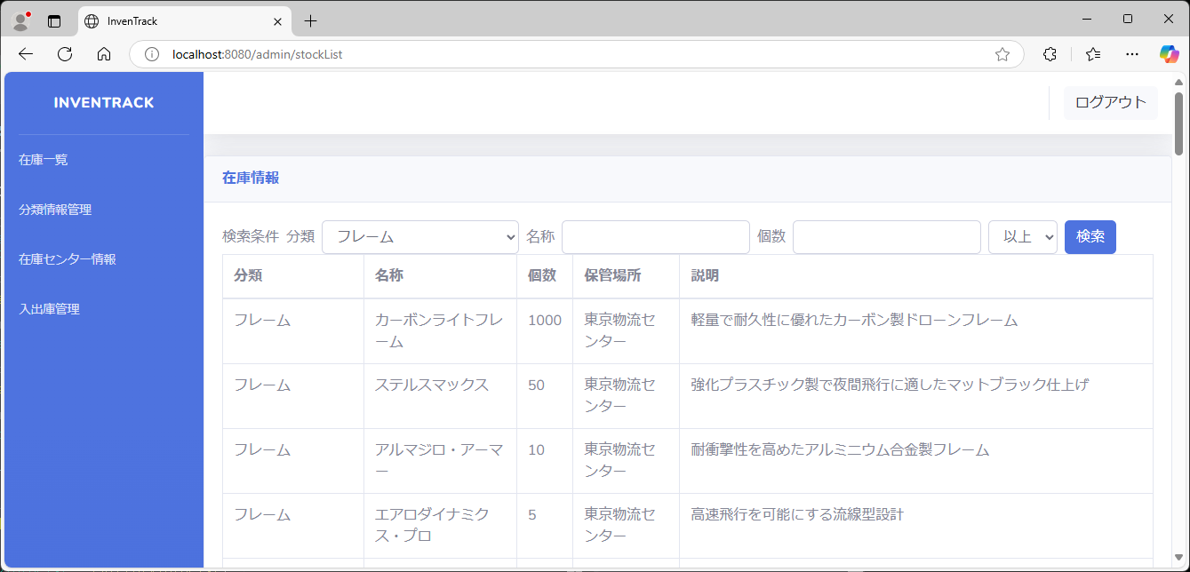 |  |  |  |  |  |  |  |  |  | 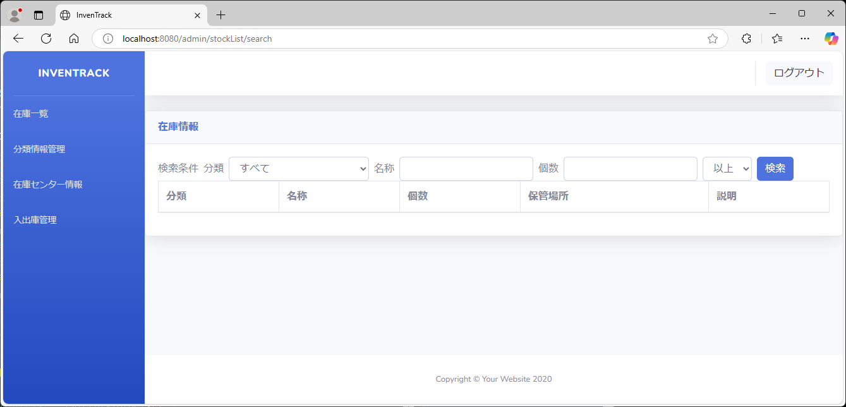
項番 |  |  | 40 | {
 | 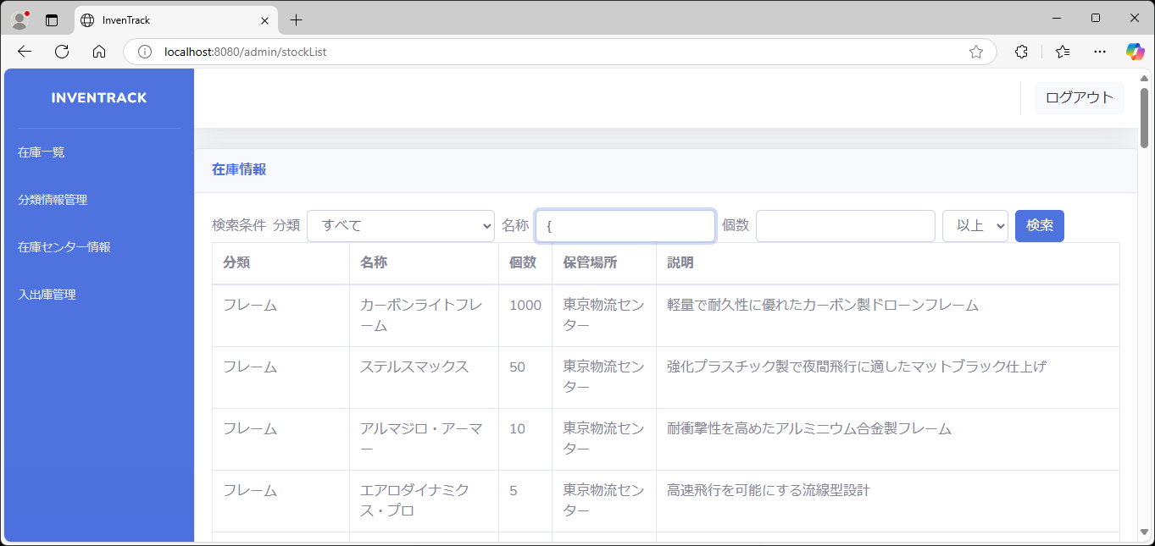 |  |  |  |  |  |  |  |  | 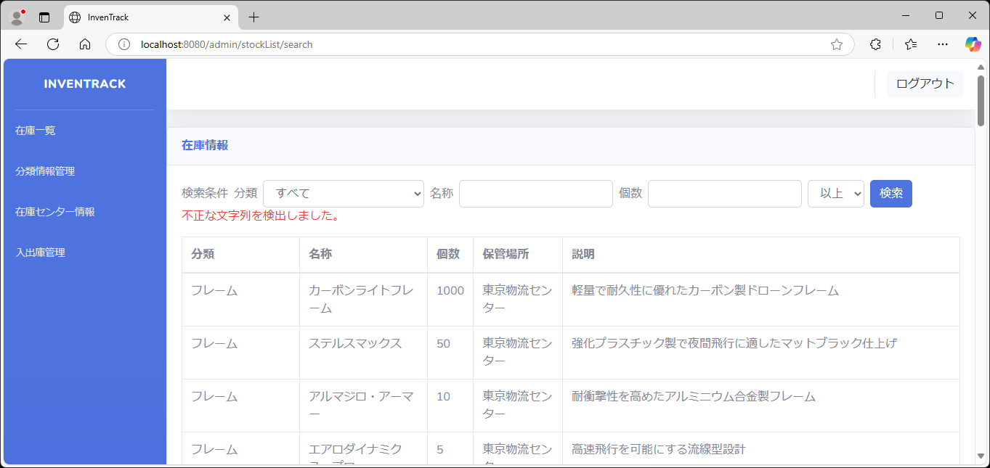
項番 |  |  | 41 | }
 | 
項番 |  |  | 42 | (
 | 
項番 |  |  | 43 | )
 | 
項番 |  |  | 44 | =
 | 
項番 |  |  | 45 | &
 | 
項番 |  |  | 46 | ;
 | 
項番 |  |  | 47 | $
 | 
項番 |  |  | 48 | ?
 | 
項番 |  |  | 49 | *

項番 |  |  | 50 | 英語大文字(半角)
 | 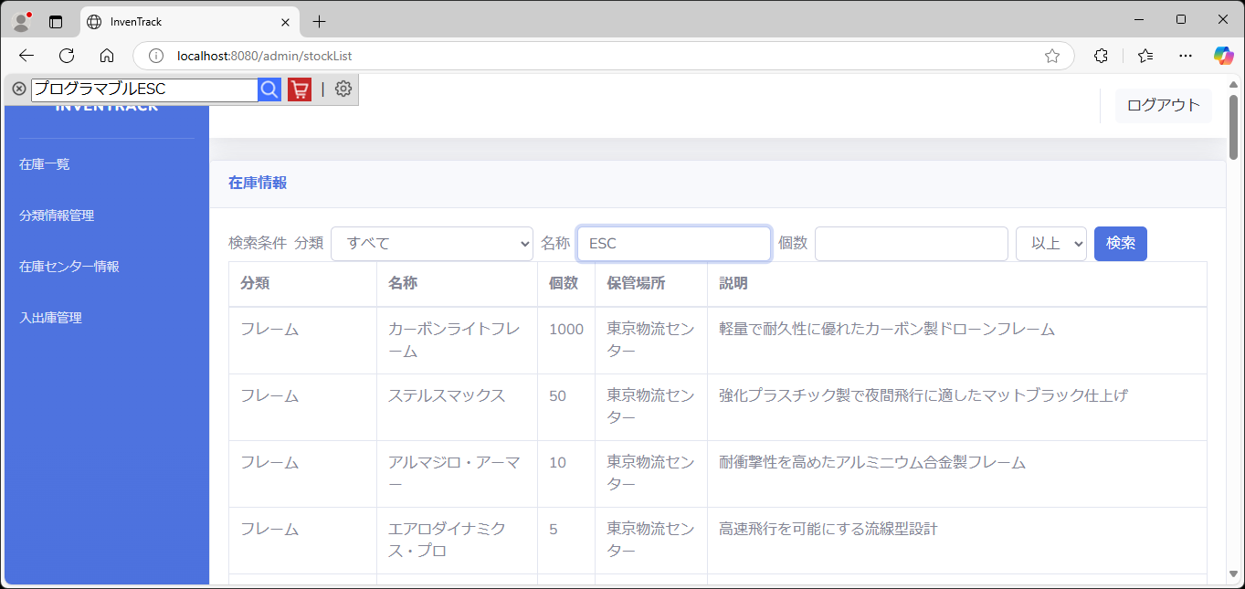 |  |  |  |  |  | 
項番 |  |  | 51 | 英語小文字(半角)
 |  |  |  |  |  |  | 
項番 |  |  | 52 | 英語大文字(全角)
 | 
項番 |  |  | 53 | 英語小文字(全角)
 | 
項番 |  |  | 54 | 英語混合
 | 
項番 |  |  | 55 | Enter
名称入力後、Enterキーを押下する
 | 
項番 |  |  | 56 | 数字以外
 | 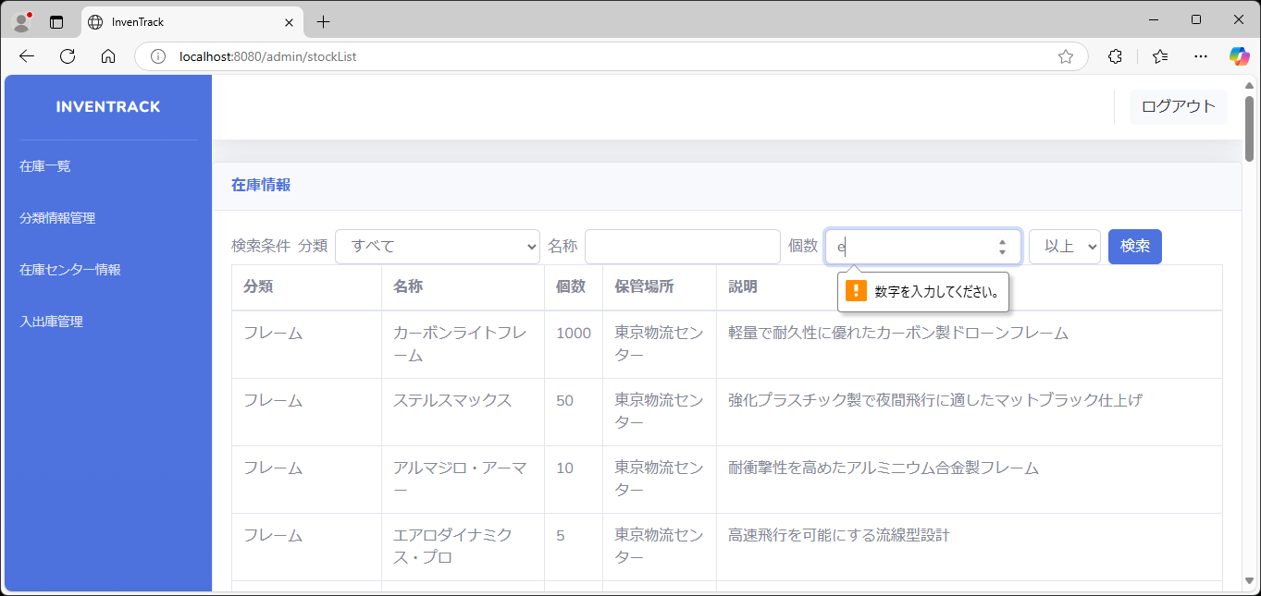
項番 |  |  | 57 | 大文字の数字
入力を確定した文字が消える
 | 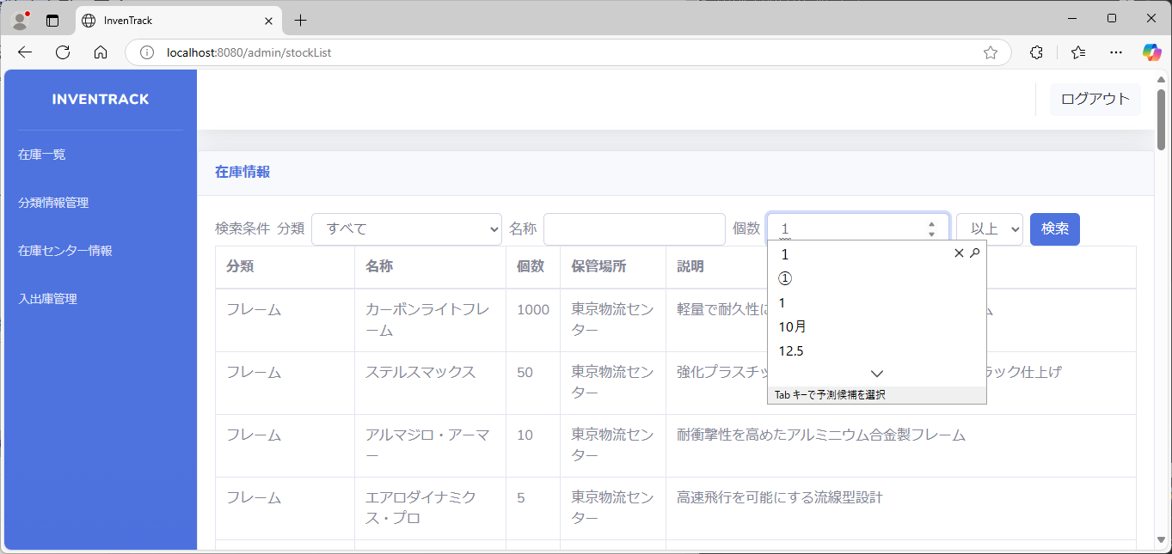 |  |  |  |  |  |  |  | 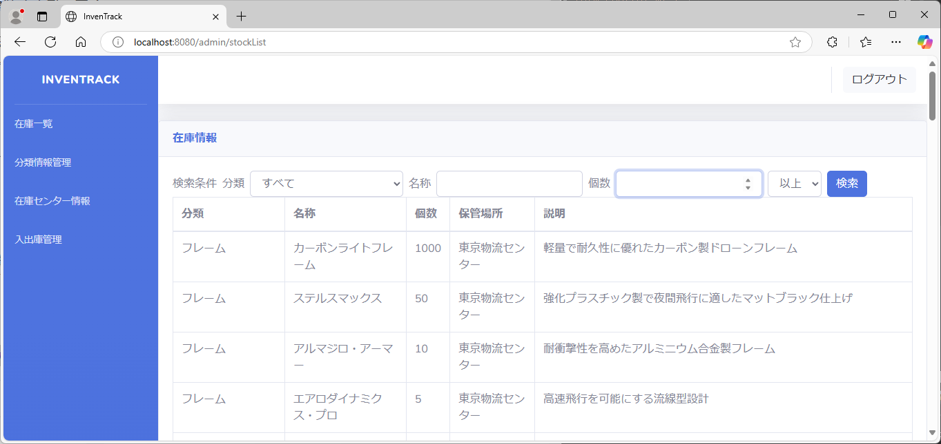
項番 |  |  | 58 | 漢数字
入力を確定した文字が消える
 | 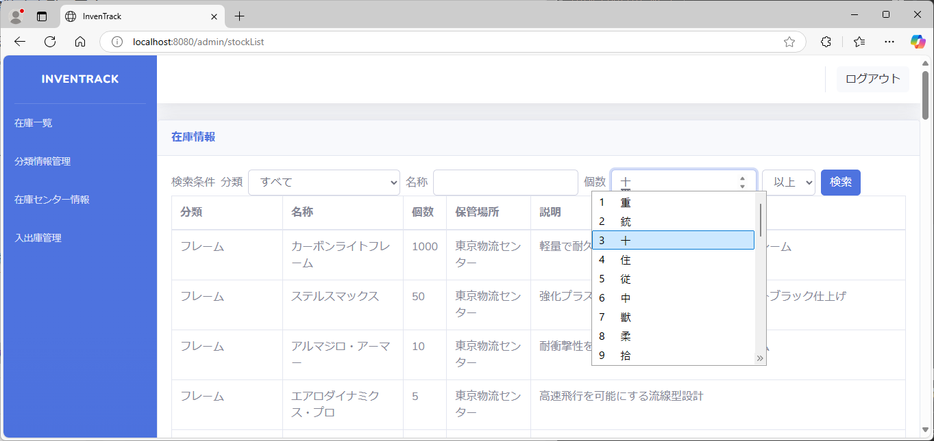
項番 |  |  | 59 | ローマ数字
入力を確定した文字が消える
 | 
項番 |  |  | 60 | コピーペーストで文字を入力
Ctrl+Vで「テスト」を貼り付けを実行しても、
個数のテキストボックス内に貼り付けが行われない。
※右クリックメニューから貼り付けを行った際も同様。
右クリックメニューから貼り付けのスクリーンショットは、実行時に右クリックメニューが消えるか、全画面スクリーンショット不可により取得できなかったため、画像無し
 | 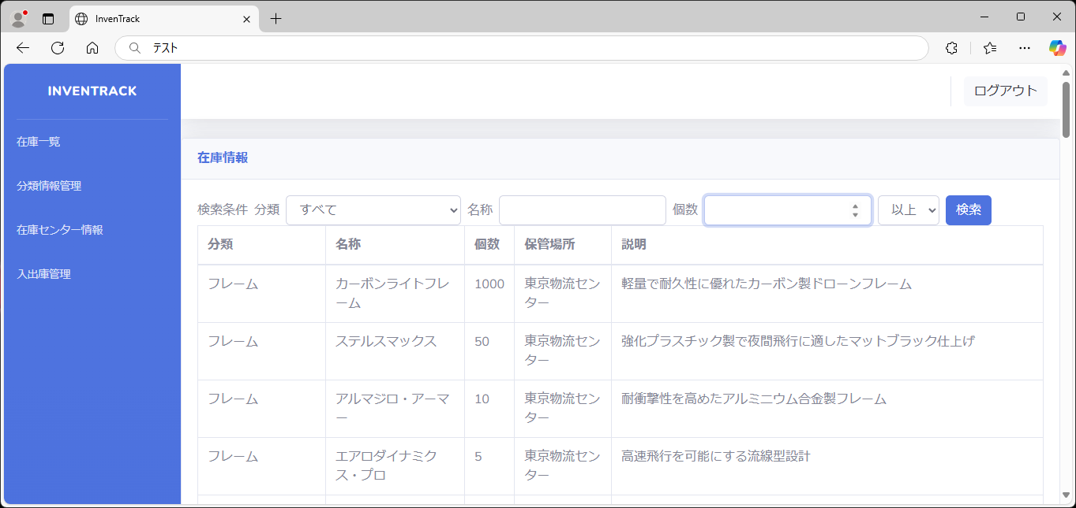
項番 |  |  | 61 | 0
 |  |  |  |  |  |  |  | 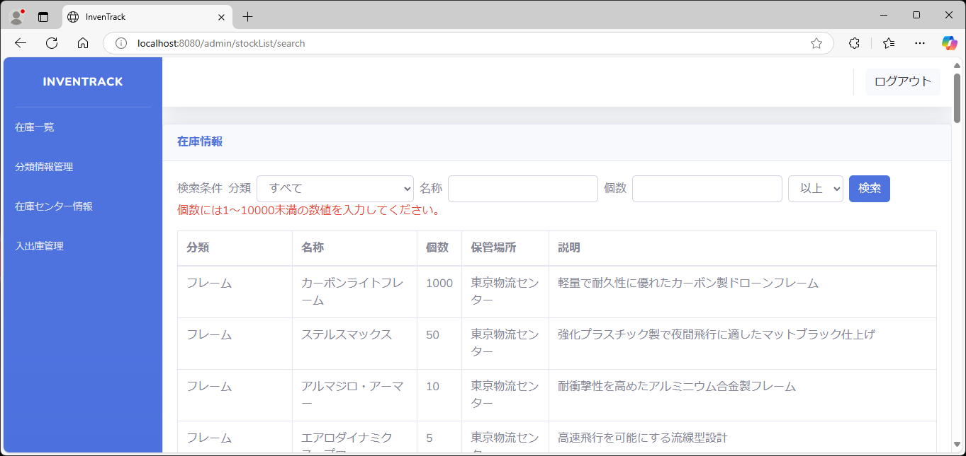
項番 |  |  | 62 | 10001以上
 | 
項番 |  |  | 63 | マイナスの値
 | 
項番 |  |  | 64 | 小数点

項番 |  |  | 65 | NULL
stockListにnullを代入する
 | 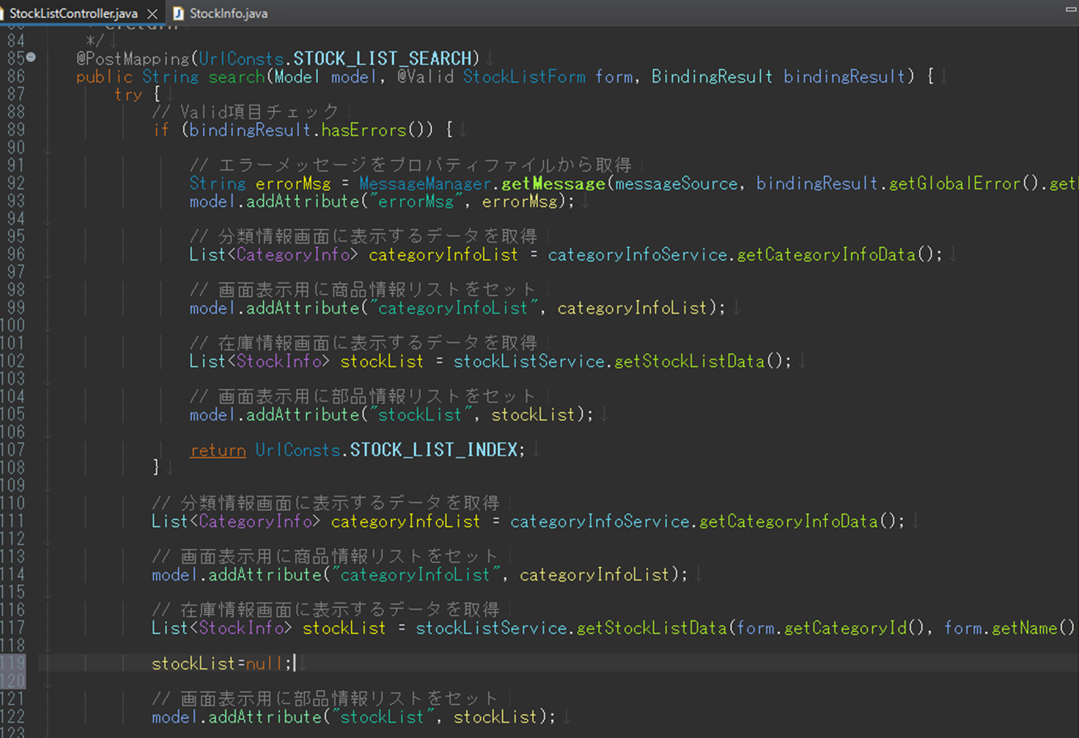
 |  |  |  |  |  |  |  |  |  |  | 
項番 |  |  | 66 | 2画面同時操作
二画面同時に表示し、それぞれ分類・名称・個数に異なる内容を入力する。
各画面で検索ボタンを押下し、異なる検索結果となるか確認する
 |  |  | 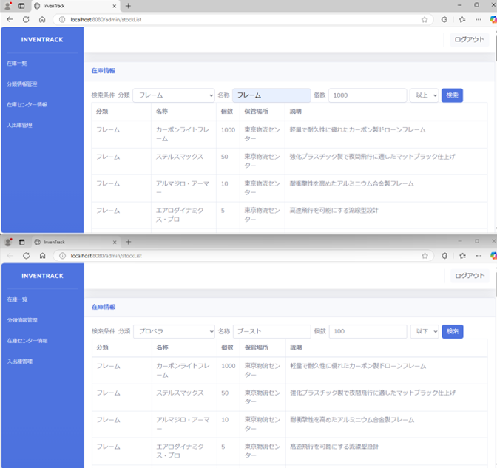 |  |  |  |  |  | 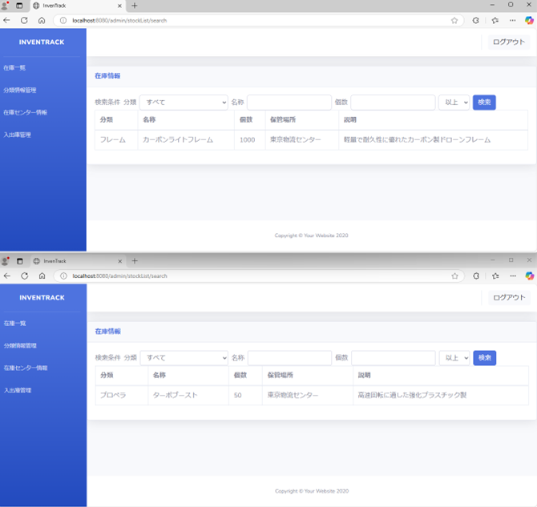
項番 |  |  | 67

